T.CONTENT
 | 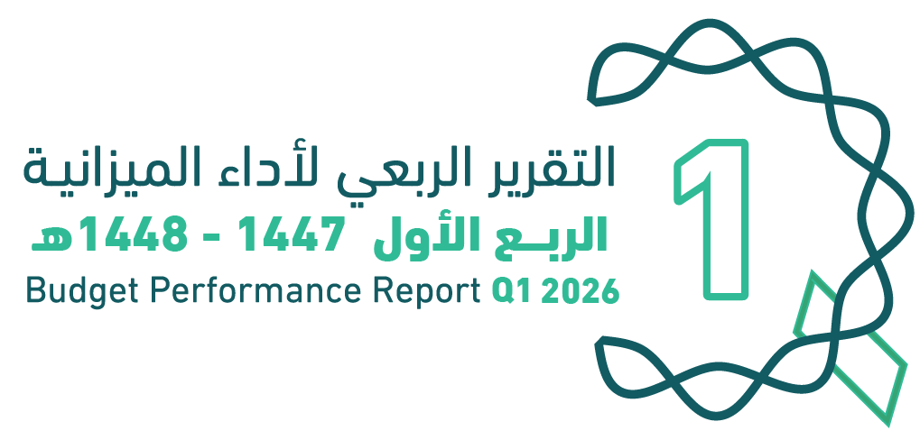
العنوان | Subject
مقدمة | Introduction
الميزانيـــــة العامـــــة للدولــــــة للسنة المالية 1448/1447هـ (2026م) | The Government Budget For FY 2026
الملخص التنفيذي لأداء الميزانيـــــة العامـــــة للدولــــــة للربع الأول من السنة المالية 1448/1447هـ (2026م) | Executive Summary of The Budget Performance Report in Q1 of FY 2026
الإيرادات | Revenues
المصروفات | Expenditures
التمويل | Financing
رصيد الاحتياطي العام للدولة والحساب الجاري للربع الأول من السنة المالية 1448/1447هـ (2026م) | Government Reserve and Current Account In Q1 of FY 2026
الدين العام | Public Debt
ملحق تعريف البنود | Appendix on the Definition

Summary
الملخص التنفيذي |  | Summary of Q1 Performance
النتائج الفعلية لأداء الميزانية للربع الأول من السنة المالية 1447/ 1448هـ (2026م) |  | Actual performance in Q1 of FY 2026
(مليون ريال) |  | (SAR Million)

الإيرادات | 260972
النفقات | 386685
الفائض/ (العجز) | -125713

الإيرادات
المصروفات
الفائض/ (العجز)

أداء الميزانية العامة للدولة للربع الأول من السنة المالية الحالية 1447/ 1448هـ (2026م) | Quarterly Budget Performance Report of FY 2026 Q1 (1447/1448 H)

